Sheet1
明阳校区校门大门更换采购项目清单
序号 | 项目类别 | 名称 | 品牌 | 型号 | 单位 | 数量 | 单价（元） | 金额（元） | 备注
1 | 出入口设备 | 广告道闸 | 百胜 | 长度3.87米 | 套 | 2
2 |  | 地感处理器 |  | 系统配套 | 圈 | 2
3 |  | 车辆检测器 |  | 系统配套 | 个 | 2
4 |  | 车牌识别控制一体机 | 深圳慧驰 |  | 套 | 2 |  |  | 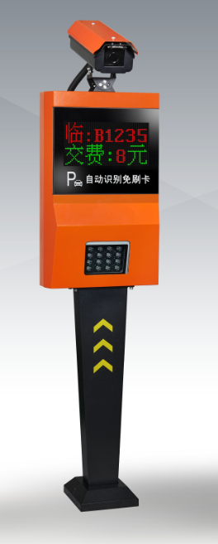
5 |  | 车牌识别摄像机 |  | 200万像素车牌识别专业摄像机，含车牌识别模块，含镜头，电源，嵌入式主板，TCP/IP通信，ARM32位主芯片，月保车、场内临时车均可脱机脱网出入场并正常收费。系统配套
6 |  | 专用电源 |  | 带稳压开关电源、空开，安装在显示屏机箱内，系统配套
7 |  | 语音提示模块 |  | 可播报收费金额、车牌、有效期等，并具备白天大声、夜晚低声的温馨功能，安装在显示屏机箱内，系统配套
8 |  | 双色显示屏 |  | 可显示收费金额、车牌、有效期、时间、剩余车位及操作提示等，双层8字红绿双色显示，防水钢化玻璃面板，系统配套
9 |  | LED补光灯 |  | 高亮光感式LED补光灯，系统配套
10 |  | 安装立柱及箱体 |  | 可挂装摄像机、显示屏、补光灯，尺寸规格：410（长）*130（宽）*1600mm（高），系统配套
11 | 管理中心 | 8口千兆交换机 | 华为 |  | 套 | 2
12 |  | 停车场系统软件及加密狗 | 深圳慧驰 | HCI-K2、车牌识别专用软件，最多可管理十六进十六出，每台管理电脑配一个软件加密狗 | 套 | 1
13 | 智能广告小门 | 伸缩广告自动门 |  | 门框 | 套 | 1 |  |  | 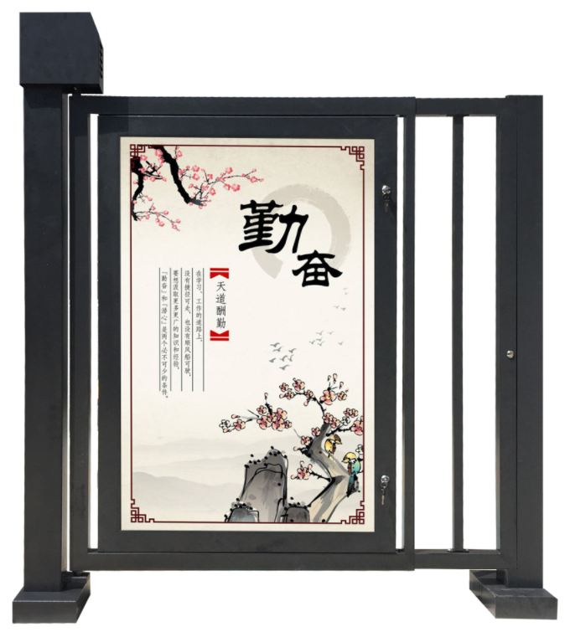
14 |  |  |  | 门柱 | 套 | 2
15 |  |  |  | 传动机芯 | 套 | 1
16 |  |  |  | 控制器 | 套 | 1
17 |  |  |  | 磁力锁 | 套 | 1
18 |  |  |  | 直流电机 | 台 | 1
19 |  |  |  | 专用电源 | 个 | 1
20 |  |  |  | 遥控器 | 个 | 2
21 |  | 刷卡部分 |  | 立柱 | 个 | 2
22 |  |  |  | 刷卡机 | 个 | 2
23 |  | 磁卡 | 张 | 要求赠送 | 张 | 50
24 | 线管辅材 | 通讯线 | 国产优质 | 出入口控制机到交换机，光纤Cat-5 | 米 | 40
25 |  | 开闸信号线 | 国产优质 | 出入口控制机分别到出入口道闸、RVV2*0.5 | 米 | 40
26 |  | 网线 | 国产优质 | 摄像机到交换机，光纤、Cat-5 | 米 | 40
27 |  | 手动按钮线 | 国产优质 | 出入口道闸到岗亭、RVV4*0.5 | 米 | 40
28 |  | PVC管材辅料 | 国产优质 | 阳工电线2.5平方铜线 | 批 | 1
29 |  | 安全岛 | 国产优质 | 1500*500*150mm | 个 | 2
合计 |  |  |  |  |  |  |  | 0
商务条款 一、报价要求 报价包括本项目所需服务实施、安装、调试、培训、技术支持、售后服务等以及必要的保险费用和各项税金、其他如工作人员食宿、交通、产品运输等本项目产生的全部费用，成交后采购人不再另行支付额外费用。 二、交付时间及地点 1、交付时间:自合同签订之日起20个日历日内完成并交付使用。 2、交付地点：采购人指定的地点。 三、售后服务要求 1、包含3年的免费质保服务。 2、质保期内，免费上门服务，免费安装、测试、调试，验收合格后成交人须对采购人技术人员免费进行系统操作及维护培训。 3、质保期内，供应商应提供7×24电话技术支持服务，接到采购人报障电话后1小时内响应并通过电话或网络解决问题，若电话或网络无法解决的，须在2小时内响应并派技术人员到达现场，所有问题在24小时内响应并解决。 4、免费质保期期过后，成交人应同样提供免费的电话、网络咨询服务。 四、付款条件 项目无预付款，通过验收之日起10个工作日内支付货款，乙方开具货款全额发票给甲方。

 |  |  |  |  |  | 联系人及联系电话
 |  |  |  |  |  | 公司名称
 |  |  |  |  |  | 日期

